ご使用になる前に
 | 経済波及効果分析ツール 108部門版

１ 分析にあたっての前提条件及び注意点

（１） 商品の生産に必要な投入構造は、各商品ごとに固有であり、かつ、令和２年（2020年）愛媛県産業
連関表作成時より変化していないものと仮定します。
（２） 全ての生産は最終需要を満たす為に行われ、かつ、制約条件は無いものと仮定します。
（３） 波及効果は途中で中断することなく、最後まで波及するものと仮定します。しかし達成時期は
不明です。なお、分析結果は県全体への波及効果として推計されます。
（４） 各部門が使用する投入量は、その部門の生産水準に比例し、生産量が２倍になれば投入量
も２倍になるという「線形的な比例関係」とします。
（５） 外部経済も外部不経済も存在しません。
（６） この分析ツールには、 の輸入内生型の逆行列係数を用いてます。

このように産業連関分析には、限界や問題点がありますので、分析結果の取扱には注意が必要です。

２ 著作権及び免責事項

（１） この分析ツールの著作権は愛媛県にあります。
（２） この分析ツールは、令和２年（2020年）愛媛県産業連関表に基づいた経済波及効果分析ツールであり
分析の一例としてご活用ください。しかし、このツールより算出された結果について、愛媛県が
責任を負うものではありません。
（３） 分析方法の変更等により、予告無しに分析ツールの変更を行うことがあります。
（４） この分析ツールを用いた分析結果を、論文等に発表された場合は、愛媛県企画振興部政策企画局
企画統計課までご一報いただければ幸いです。

お問合せ、連絡先
愛媛県企画振興部政策企画局企画統計課統計分析係
〒790-0808 愛媛県松山市若草町３－６
NTTドコモソリューションズ松山ビル２階
TEL089-912-2268（直通）
FAX089-943-2322

使用説明書
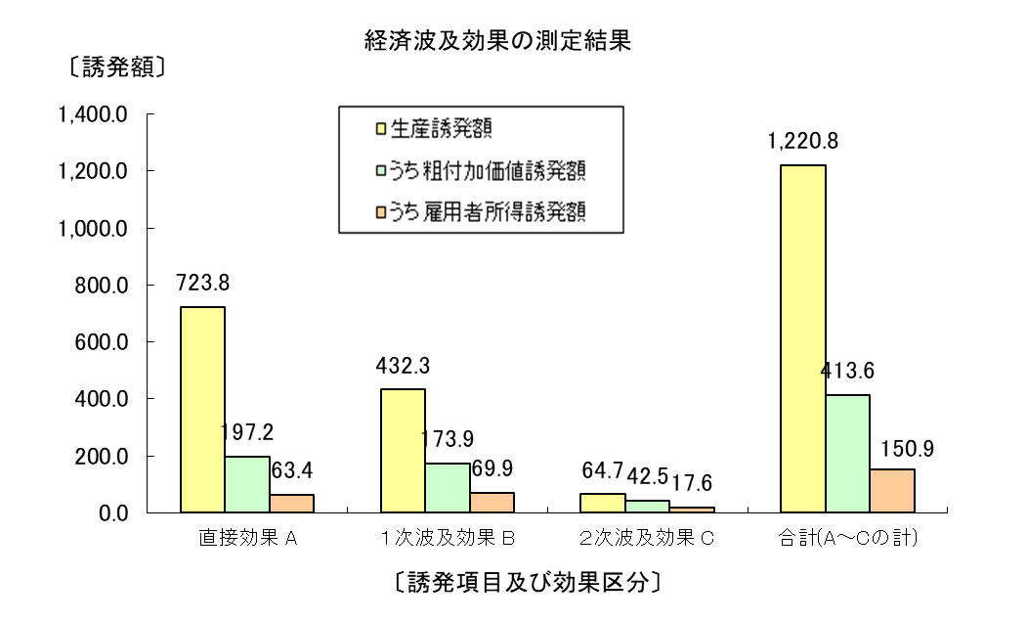
「経済波及効果測定ツール」の使用説明書（１～２）

１．「経済波及効果測定システム」の構成
このシステムには、
 | ＊ 入力表 | 部門（産業）の決定と需要額の入力を行うシート
 | ＊ マージン調整 | 新規需要の価格（購入者価格）を生産者価格に変換するシート
 | ＊ 一覧表 | 測定結果（直接・１次･２次）をまとめたシート
 | ＊ フローチャート | 経済波及の流れを確認できるシート
 | ＊ 計算表 | 測定結果を集計するシート
 | ＊ 各種係数表等 | 測定に必要な各種数値を収録したシート

の7種類のシートが含まれています。
ユーザーが操作するのは、原則的に「入力表」のみです。

２．システムの操作手順
システムの操作手順は次のようになっています。
 | （１） 「入力表」を表示させる。（下段のタブをクリックする。）

 | （２） 新たに生じる需要額を入力する。

 |  | 生産者価格：出荷価格
 |  | 購入者価格：出荷価格+商業マージン+貨物運賃
 |  | 自給率：任意の自給率を入力するときのみ（％で表示のこと）
 |  |  | 任意の自給率を入力しない場合は「空欄」とすること。
 |  |  | 自給率を「空欄」とした場合は、産業連関表に基づく値が適用される。
 |  | ※部門（産業）名：令和２年（2020年）産業連関表 作成基本要項（産業連関部局長会議）に定める定義・範囲に基づきます。
 |  |  | 「産業連関表」「作成基本要項」で検索してください。

 | （３） 単位を選択する。

以上の操作で経済波及効果の測定ができ、その結果が、グラフと表で表示されます。
表示される内容は、
 | ＊ 生産誘発額
 | ＊ 粗付加価値誘発額
 | ＊ 雇用者所得誘発額
 | ＊ 就業誘発者数
 | ＊ 雇用誘発者数
の直接効果、一次効果、二次効果、合計です。

入力表
 |  |  |  | ↓単位を設定してください。 |  |  | ※自給率について（注意事項）
〈経済波及効果測定ツ－ル 108部門版〉 |  |  |  | 円 |  |  |  | 自給率は、任意の値を設定するときのみ入力のこと。
 |  |  |  |  |  |  |  | 設定しない場合は、必ず「空欄」とすること。
新たに発生する需要額を入力してください。 |  |  |  |  | 任意の自給率設定の場合のみ |  |  | この場合は、産業連関表に基づく規定値が設定されます。
 |  | ↓ | ↓ |  | ↓ |  |  | この値は、最初に発生した需要額に対して県産品でどの程度賄うかを設定するものです。
部門（産業）名 |  | 生産者価格 | 購入者価格 | 需要額 | 自給率（％） |  |  | 第１次波及、第２次波及は産業連関表に基づく規定値の自給率による波及となります。
011 | 耕種農業 |  |  | 0 |  |  |  | （例）県産品のイベントを行うため、全ての財、サービスを自県分で賄う。⇒自給率100％
012 | 畜産 |  |  | 0 |  |  |  | ⇒県産品（自給率100％）を作る為には中間投入（自給率〇％）が必要
013 | 農業サービス |  |  | 0
経済波及効果の測定結果
015 | 林業 |  |  | 0
017 | 漁業 |  |  | 0
061 | 石炭・原油・天然ガス |  |  | 0
062 | その他の鉱業 |  |  | 0
111 | 食料品 |  |  | 0
112 | 飲料 |  |  | 0
113 | 飼料・有機質肥料（別掲を除く。） |  |  | 0
114 | たばこ |  |  | 0
151 | 繊維工業製品 |  |  | 0
152 | 衣服・その他の繊維既製品 |  |  | 0
161 | 木材・木製品 |  |  | 0
162 | 家具・装備品 |  |  | 0
163 | パルプ・紙・板紙・加工紙 |  |  | 0
164 | 紙加工品 |  |  | 0
191 | 印刷・製版・製本 |  |  | 0
201 | 化学肥料 |  |  | 0
202 | 無機化学工業製品 |  |  | 0
203 | 石油化学系基礎製品 |  |  | 0
204 | 有機化学工業製品（石油化学系基礎製品・合成樹脂を除く。） |  |  | 0 |  |  |  |  |  |  |  | （単位；円、人）
205 | 合成樹脂 |  |  | 0 |  |  |  |  | 直接効果 A | １次波及効果 B | ２次波及効果 C | 合計(A～Cの計)
206 | 化学繊維 |  |  | 0 |  | 生産誘発額 |  |  | 0.0 | 0.0 | 0.0 | 0.0
207 | 医薬品 |  |  | 0 |  |  | うち粗付加価値誘発額 |  | 0.0 | 0.0 | 0.0 | 0.0
208 | 化学最終製品（医薬品を除く。） |  |  | 0 |  |  |  | うち雇用者所得誘発額 | 0.0 | 0.0 | 0.0 | 0.0
211 | 石油製品 |  |  | 0 |  | 就業誘発者数 |  |  | 0 | 0 | 0 | 0
212 | 石炭製品 |  |  | 0 |  |  | うち雇用誘発者数 |  | 0 | 0 | 0 | 0
221 | プラスチック製品 |  |  | 0
労働誘発効果の測定結果
222 | ゴム製品 |  |  | 0
231 | なめし革・革製品・毛皮 |  |  | 0
251 | ガラス・ガラス製品 |  |  | 0
252 | セメント・セメント製品 |  |  | 0
253 | 陶磁器 |  |  | 0
259 | その他の窯業・土石製品 |  |  | 0
261 | 銑鉄・粗鋼 |  |  | 0
262 | 鋼材 |  |  | 0
263 | 鋳鍛造品（鉄） |  |  | 0
269 | その他の鉄鋼製品 |  |  | 0
271 | 非鉄金属製錬・精製 |  |  | 0
272 | 非鉄金属加工製品 |  |  | 0
281 | 建設用・建築用金属製品 |  |  | 0
289 | その他の金属製品 |  |  | 0
291 | はん用機械 |  |  | 0
301 | 生産用機械 |  |  | 0
311 | 業務用機械 |  |  | 0
321 | 電子デバイス |  |  | 0
329 | その他の電子部品 |  |  | 0
331 | 産業用電気機器 |  |  | 0
332 | 民生用電気機器 |  |  | 0
333 | 電子応用装置・電気計測器 |  |  | 0
339 | その他の電気機械 |  |  | 0
341 | 通信・映像・音響機器 |  |  | 0
342 | 電子計算機・同附属装置 |  |  | 0
351 | 乗用車 |  |  | 0
352 | その他の自動車 |  |  | 0
353 | 自動車部品・同附属品 |  |  | 0
354 | 船舶・同修理 |  |  | 0
359 | その他の輸送機械・同修理 |  |  | 0
391 | その他の製造工業製品 |  |  | 0
392 | 再生資源回収・加工処理 |  |  | 0
411 | 建築 |  |  | 0
412 | 建設補修 |  |  | 0
413 | 公共事業 |  |  | 0
419 | その他の土木建設 |  |  | 0
461 | 電気 |  |  | 0
462 | ガス・熱供給 |  |  | 0
471 | 水道 |  |  | 0
481 | 廃棄物処理 |  |  | 0
511 | 商業 |  |  | 0
531 | 金融・保険 |  |  | 0
551 | 不動産仲介及び賃貸 |  |  | 0
552 | 住宅賃貸料 |  |  | 0
553 | 住宅賃貸料（帰属家賃） |  |  | 0
571 | 鉄道輸送 |  |  | 0
572 | 道路輸送（自家輸送を除く。） |  |  | 0
573 | 自家輸送 |  |  | 0
574 | 水運 |  |  | 0
575 | 航空輸送 |  |  | 0
576 | 貨物利用運送 |  |  | 0
577 | 倉庫 |  |  | 0
578 | 運輸附帯サービス |  |  | 0
579 | 郵便・信書便 |  |  | 0
591 | 通信 |  |  | 0
592 | 放送 |  |  | 0
593 | 情報サービス |  |  | 0
594 | インターネット附随サービス |  |  | 0
595 | 映像・音声・文字情報制作 |  |  | 0
611 | 公務 |  |  | 0
631 | 教育 |  |  | 0
632 | 研究 |  |  | 0
641 | 医療 |  |  | 0
642 | 保健衛生 |  |  | 0
643 | 社会保険・社会福祉 |  |  | 0
644 | 介護 |  |  | 0
659 | 他に分類されない会員制団体 |  |  | 0
661 | 物品賃貸サービス |  |  | 0
662 | 広告 |  |  | 0
663 | 自動車整備・機械修理 |  |  | 0
669 | その他の対事業所サービス |  |  | 0
671 | 宿泊業 |  |  | 0
672 | 飲食サービス |  |  | 0
673 | 洗濯・理容・美容・浴場業 |  |  | 0
674 | 娯楽サービス |  |  | 0
675 | 獣医業 |  |  | 0
679 | その他の対個人サービス |  |  | 0
681 | 事務用品 |  |  | 0
691 | 分類不明 |  |  | 0
合計 |  | 0 | 0 | 0

